Hoja1
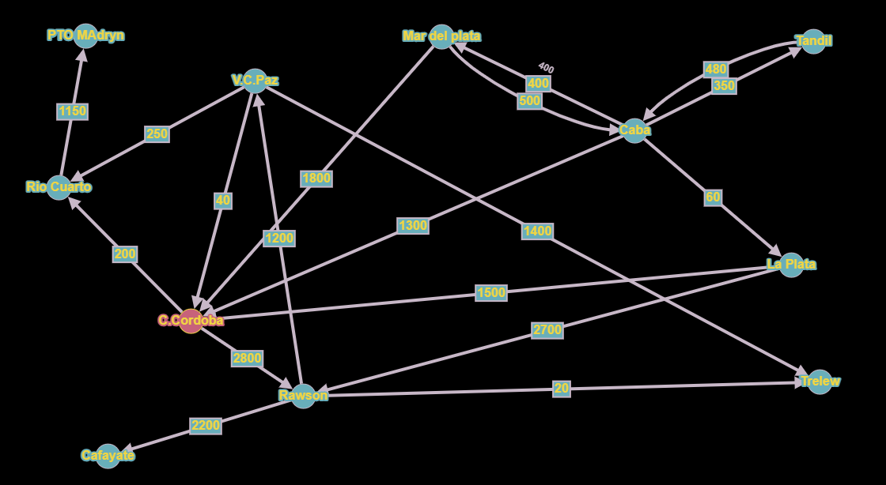
Origen destino | Caba | Mar del Plata | La plata | Tandil | Ciudad de cordoba | Río Cuarto | Villa Carlos Paz | Rawson | Trelew | Puerto Madryn | Cafayate
Caba | 0 | 400 | 60 | 350 | 1300 | 0 | 0 | 0 | 0 | 0 | 0
Mar del plata | 500 | 0 | 0 | 0 | 1800 | 0 | 0 | 0 | 0 | 0 | 0
La plata | 0 | 0 | 0 | 0 | 1500 | 0 | 0 | 2700 | 0 | 0 | 0
Tandil | 480 | 0 | 0 | 0 | 0 | 0 | 0 | 0 | 0 | 0 | 0
Ciudad de cordoba | 0 | 0 | 0 | 0 | 0 | 200 | 0 | 2800 | 0 | 0 | 0
Rio Cuarto | 0 | 0 | 0 | 0 | 0 | 0 | 0 | 0 | 0 | 1150 | 0
Villa Carlos Paz | 0 | 0 | 0 | 0 | 40 | 250 | 0 | 0 | 1400 | 0 | 0
Rawson | 0 | 0 | 0 | 0 | 0 | 0 | 1200 | 0 | 20 | 0 | 2200
trelew | 0 | 0 | 0 | 0 | 0 | 0 | 0 | 0 | 0 | 0 | 0
Puerto Madryn | 0 | 0 | 0 | 0 | 0 | 0 | 0 | 0 | 0 | 0 | 0
Cayafate | 0 | 0 | 0 | 0 | 0 | 0 | 0 | 0 | 0 | 0 | 0

Ciudades extremo: trelew, Puerto Madryn y cayafate
Fuertemente conectadas: CABA/Mar del plata, CABA/Tandil

